MS Layout
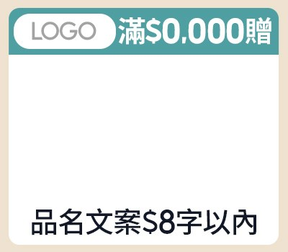
素材名稱 | 版位／規格 | Layout（綠色欄位可填；固定欄位與規則已鎖定） |  |  |  |  |  |  |  |  | 視覺參考（目前系統實際版位）
 |  | 中文 1 字、英數與半形符號 0.5 字；超過限制會阻擋輸入並標紅 |  |  |  |  |  |  |  |  | 圖片僅供版配與欄位位置對照，不代表最終正式稿
副區 | 款式 1-2 A-1-2 Band 1 | 單格 |  |  | — |  | — |  | — |  | 款式 1-2
 |  | 促標 | 滿$299享8折 | OK
 |  | LOGO圖 | apple.png | OK
 |  | 商品 (多圖用逗號分開) | 2026-05-19 11 49 59-Photoroom.png | OK
 |  | 品名 | iphone18plus | OK

 |  | 素材路徑：img/副區-A-1-2.jpg ｜ 字數限制以各欄提示為準；綠色內容欄可編輯，欄位名、Check、固定 icon 與示意圖已鎖定。

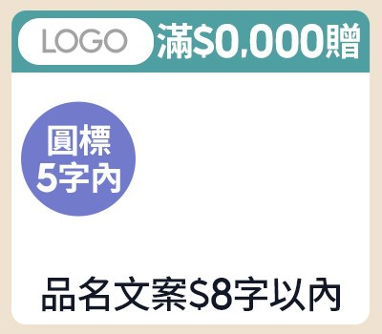
副區 | 款式 2-2 A-2-2 Band 1 | 單格 |  |  | — |  | — |  | — |  | 款式 2-2
 |  | 促標 | 滿$299享8折 | OK
 |  | LOGO圖 | POLYWELL logo new.png | OK
 |  | 商品 (多圖用逗號分開) | a.jpg,b.jpg | OK
 |  | 品名 | iphone18plus | OK
 |  | 圓標 | 享5折 | OK

 |  | 素材路徑：img/副區-A-2-2.jpg ｜ 字數限制以各欄提示為準；綠色內容欄可編輯，欄位名、Check、固定 icon 與示意圖已鎖定。

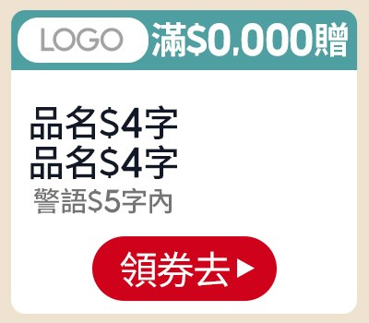
副區 | 款式 4-1 A-4-1 Band 1 | 單格 |  |  | — |  | — |  | — |  | 款式 4-1
 |  | 促標 | 滿$299享8折 | OK
 |  | LOGO圖 | SAMPO 640X360-Photoroom.png | OK
 |  | 商品 (多圖用逗號分開) | iphone17.png,iPhone19 PLUS.png | OK
 |  | 品名
 |  | 警語
 |  | CTA
 |  | 素材路徑：img/副區-A-4-1.jpg ｜ 字數限制以各欄提示為準；綠色內容欄可編輯，欄位名、Check、固定 icon 與示意圖已鎖定。

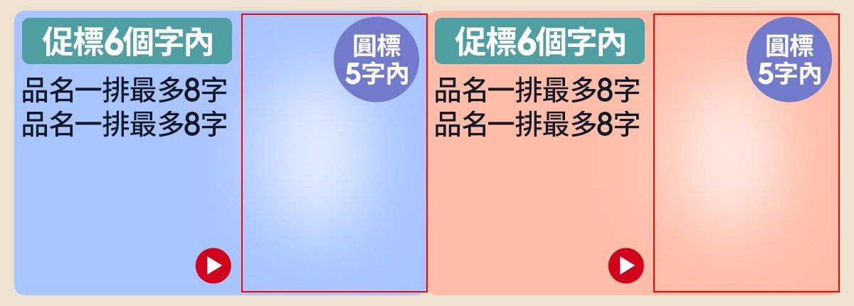
MSBN | A-2-3 MSBN-A-2-3 Band 2 | 左 |  |  | 右 |  | — |  | — |  | A-2-3
 |  | 促標 |  |  | 促標
 |  | 商品 (多圖用逗號分開) |  | 待填 | 商品 (多圖用逗號分開) | 待填
 |  | 品名 |  |  | 品名
 |  | 品名 |  |  | 品名
 |  | 圓標 |  |  | 圓標

 |  | 素材路徑：msbn-img/MSBN-A-2-3.jpg ｜ 字數限制以各欄提示為準；綠色內容欄可編輯，欄位名、Check、固定 icon 與示意圖已鎖定。

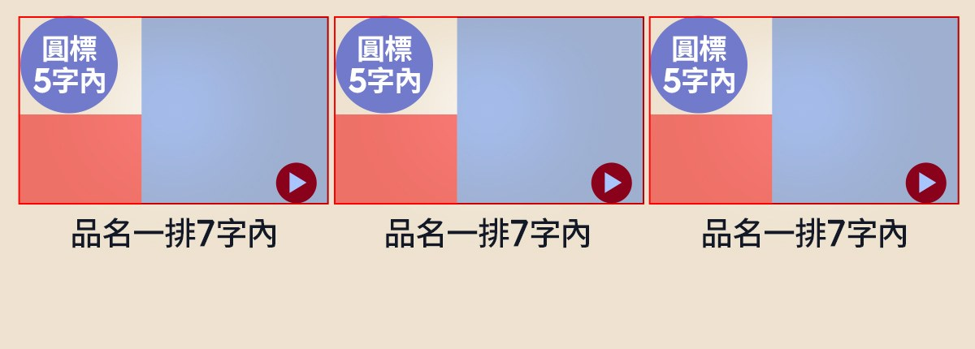
MSBN | A-3-1 MSBN-A-3-1 Band 3 | 左 |  |  | 中 |  | 右 |  | — |  | A-3-1
 |  | 商品 (多圖用逗號分開) |  | 待填 | 商品 (多圖用逗號分開) | 待填 | 商品 (多圖用逗號分開) | 待填
 |  | 贈品圖 |  | 待填 | 贈品圖 | 待填 | 贈品圖 | 待填
 |  | 圓標 |  |  | 圓標 |  | 圓標
 |  | 品名 |  |  | 品名 |  | 品名

 |  | 素材路徑：msbn-img/MSBN-A-3-1.jpg ｜ 字數限制以各欄提示為準；綠色內容欄可編輯，欄位名、Check、固定 icon 與示意圖已鎖定。


MSBN | B-2-2 MSBN-B-2-2 Band 4 | 右 |  |  | 左 |  | — |  | — |  | B-2-2
 |  | 促標 |  |  | 促標
 |  | 商品 (多圖用逗號分開) |  | 待填 | 商品 (多圖用逗號分開) | 待填
 |  | 品名 |  |  | 品名
 |  | 特色 |  |  | 特色

 |  | 素材路徑：msbn-img/MSBN-B-2-2.jpg ｜ 字數限制以各欄提示為準；綠色內容欄可編輯，欄位名、Check、固定 icon 與示意圖已鎖定。


MSBN | B-3-3 MSBN-B-3-3 Band 5 | 右 |  |  | 中 |  | 左 |  | — |  | B-3-3
 |  | LOGO圖 |  | 待填 | LOGO圖 | 待填 | LOGO圖 | 待填
 |  | 品名 |  |  | 品名 |  | 品名
 |  | CTA (放03字) |  | 待填 | CTA (放03字) | 待填 | CTA (放03字) | 待填

 |  | 素材路徑：msbn-img/MSBN-B-3-3.jpg ｜ 字數限制以各欄提示為準；綠色內容欄可編輯，欄位名、Check、固定 icon 與示意圖已鎖定。


MSBN | B-4-2 MSBN-B-4-2 Band 6 | 右 |  |  | 中右 |  | 中左 |  | 左 |  | B-4-2
 |  | 促標 |  |  | 促標 |  | 促標 |  | 促標
 |  | 商品圖 |  | 待填 | 商品圖 | 待填 | 商品圖 | 待填 | 商品圖 | 待填
 |  | 品名 |  |  | 品名 |  | 品名 |  | 品名
 |  | 警語 |  |  | 警語 |  | 警語 |  | 警語

 |  | 素材路徑：msbn-img/MSBN-B-4-2.jpg ｜ 字數限制以各欄提示為準；綠色內容欄可編輯，欄位名、Check、固定 icon 與示意圖已鎖定。


MSBN | C-1-4 MSBN-C-1-4 Band 7 | 左右 |  |  | — |  | — |  | — |  | C-1-4
 |  | 促標
 |  | 促標
 |  | 文案
 |  | 文案
 |  | CTA (放03字) |  | 待填
 |  | 促標
 |  | 促標
 |  | 文案
 |  | 文案
 |  | CTA (放03字) |  | 待填
 |  | 促標
 |  | 促標
 |  | 信用卡圖 |  | 待填
 |  | CTA (放03字) |  | 待填
 |  | 素材路徑：msbn-img/MSBN-C-1-4.jpg ｜ 字數限制以各欄提示為準；綠色內容欄可編輯，欄位名、Check、固定 icon 與示意圖已鎖定。

